1 Σχολείο Υπολογίστε R Γης
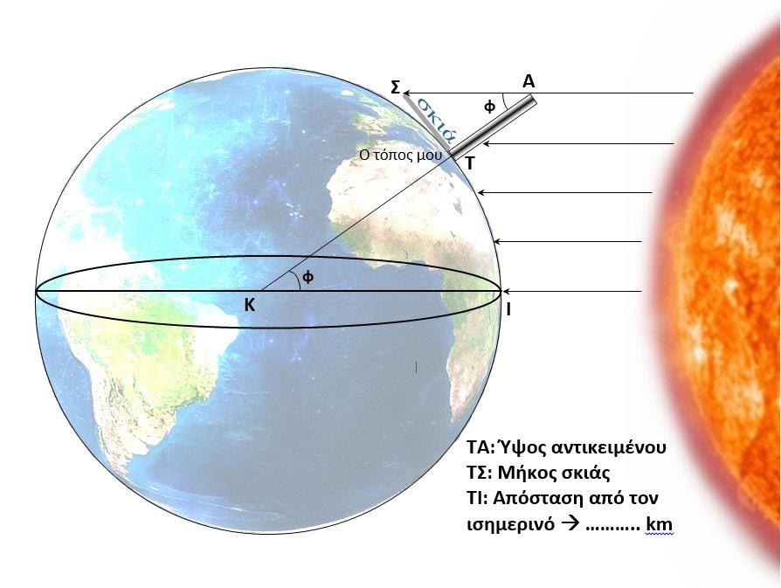
Συμπληρώστε ΜΟΜΟ τα κελιά με κίτρινο χρώμα. Τα υπόλοιπα κελιά θα συμπληρωθούν αυτόματα
Το σφάλμα υπολογίστηκε θεωρώντας την μέση ακτίνα της Γης 6.371 Km
Ύψος ράβδου | 100 | cm
Μήκος σκιάς | 87.2 | cm
εφφ (ΤΑΣ) | 0.872
φ (ΤΑΣ) | 41.088428187 | μοίρες
επίκεντρη γωνία φ (ΙΚΤ) | 41.088428187 | μοίρες
Απόσταση | 4574.505 | Km
Περίμετρος | 40079.941547 | Km
Ακτίνα που υπολογίσατε | 6378.920816 | Km
Διαφορά | -0.12%

εφφ (ΤΑΣ)=ΤΣ/ΤΑ

Μανδηλιώτης Σωτήρης
Υπεύθυνος ΕΚΦΕ Σερρών |  | 2018

2 Σχολεία Υπολογίστε R Γης
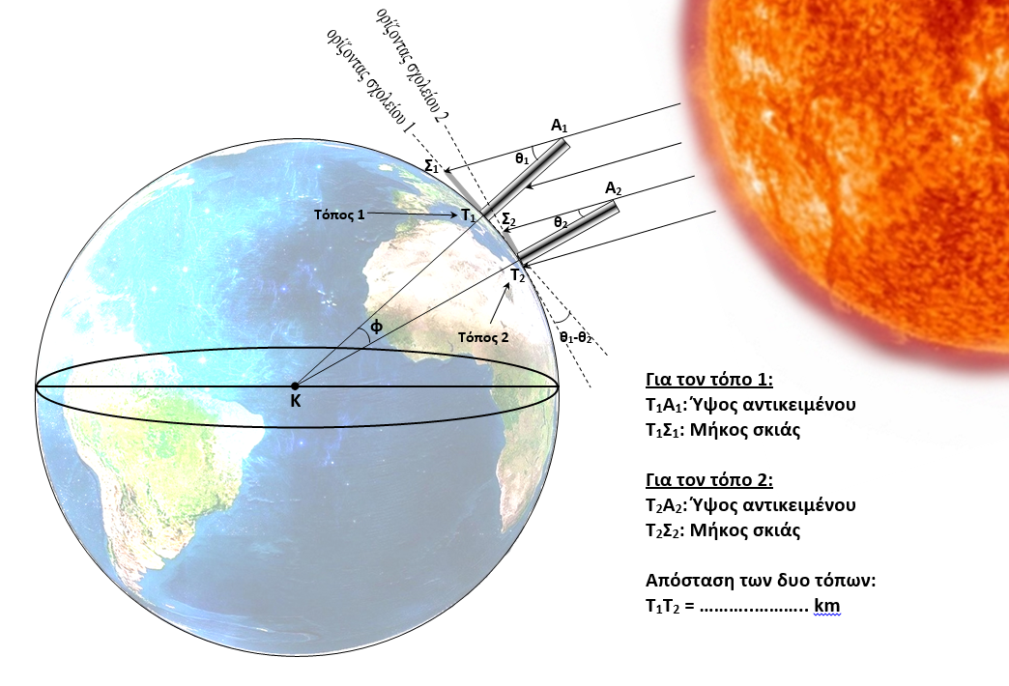
Συμπληρώστε ΜΟΜΟ τα κελιά με κίτρινο χρώμα. Τα υπόλοιπα κελιά θα συμπληρωθούν αυτόματα
Το σφάλμα υπολογίστηκε θεωρώντας την μέση ακτίνα της Γης 6.371 Km
Ύψος ράβδου | 100 | cm
Μήκος σκιάς | 87.2 | cm
εφθ1 (Τ1Α1Σ1) | 0.872
θ1 | 41.088428187 | μοίρες
θ2 | 36.9 | μοίρες
επίκεντρη γωνία φ | 4.1884281875 | μοίρες
Απόσταση | 458 | Km
Περίμετρος | 39365.602708 | Km
Ακτίνα που υπολογίσατε | 6265.2302588 | Km
Διαφορά ακτίνας | 1.66%

εφφ (ΤΑΣ)=ΤΣ/ΤΑ

Μανδηλιώτης Σωτήρης
Υπεύθυνος ΕΚΦΕ Σερρών |  | 2018

